初期画面表示
単体試験仕様書 |  | システムID | KS | 画面ID | KS001 | 作成者 | 長島凱斗 | 更新者
 |  | システム名称 | 勤怠システム | 画面名 | ログイン | 作成日 | 2023-06-20 | 更新日

 | 初期画面
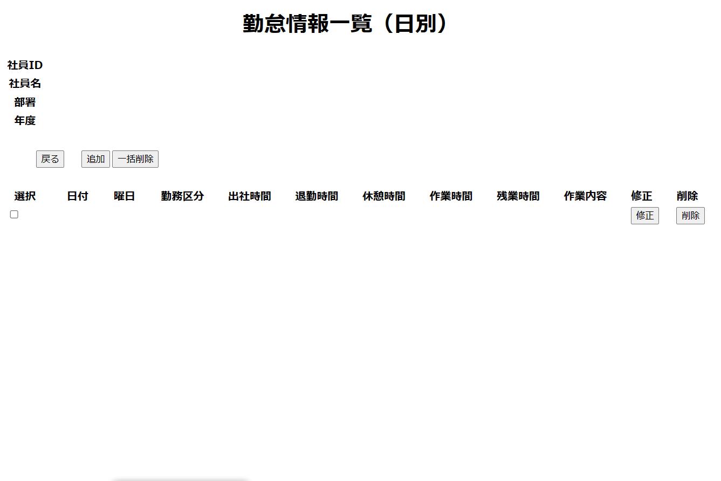

 |  |  |  |  |  |  |  |  | 1

ケース
単体試験仕様書 |  | システムID | KS | 画面ID |  |  |  | KS001 |  |  |  |  | 作成者 |  | 長島凱斗 |  |  | 更新者
 |  | システム名称 | 勤怠システム | 画面名 |  |  |  | ログイン |  |  |  |  | 作成日 |  | 2023-06-20 |  |  | 更新日

チェック内容
チェックポイント
 |  |  |  |  | 1 | 2 | 3 | 4 | 5 | 6 | 7 | 8 | 9 | 10 | 11 | 12 | 13 | 14 | 15 | 16 | 17 | 18
チェック条件 | 画面初期表示 |  |  |  | 〇

 | 社員権限
 | 一般社員の場合
 | 管理者の場合
 | 戻るボタンを押す場合
 | 追加ボタンを押す場合
 | 修正ボタンを押す場合
 | 削除ボタンを押す場合
 | 一括削除ボタンを押す場合

確認内容

 | エラー「E0001 選択ボタンを押してください」が表示されること。
 | エラー「E0001 社員ID或いはパスワードが不一致、もう一度確認してください。」が表示されること。

 | 勤怠承認一覧画面（月別）へ遷移すること。 |  |  |  |  | 〇
 | 勤怠情報追加画面へ遷移すること。
 | 勤怠情報修正画面へ遷移すること。

実施結果
実施者
検証日
確認者
確認日

エビデンス
1
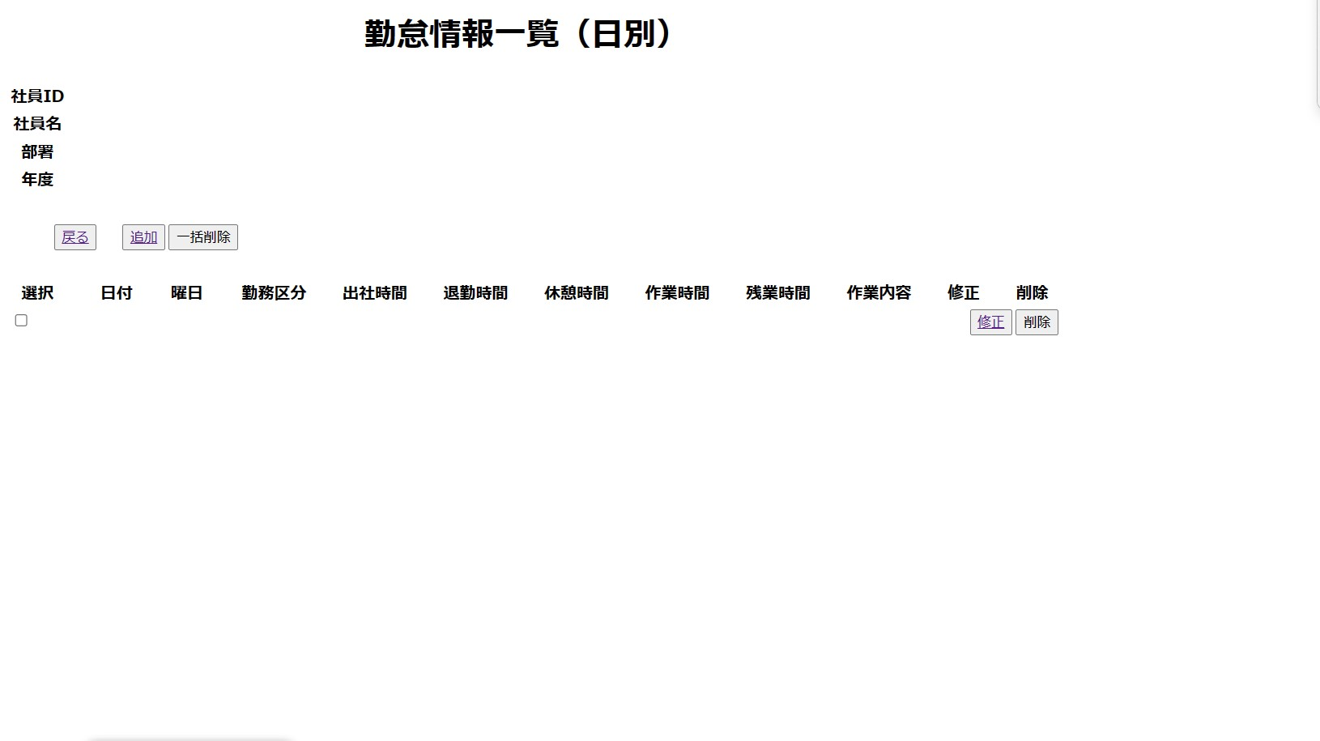

初期画面：指定されてないので、データがない

 | 2
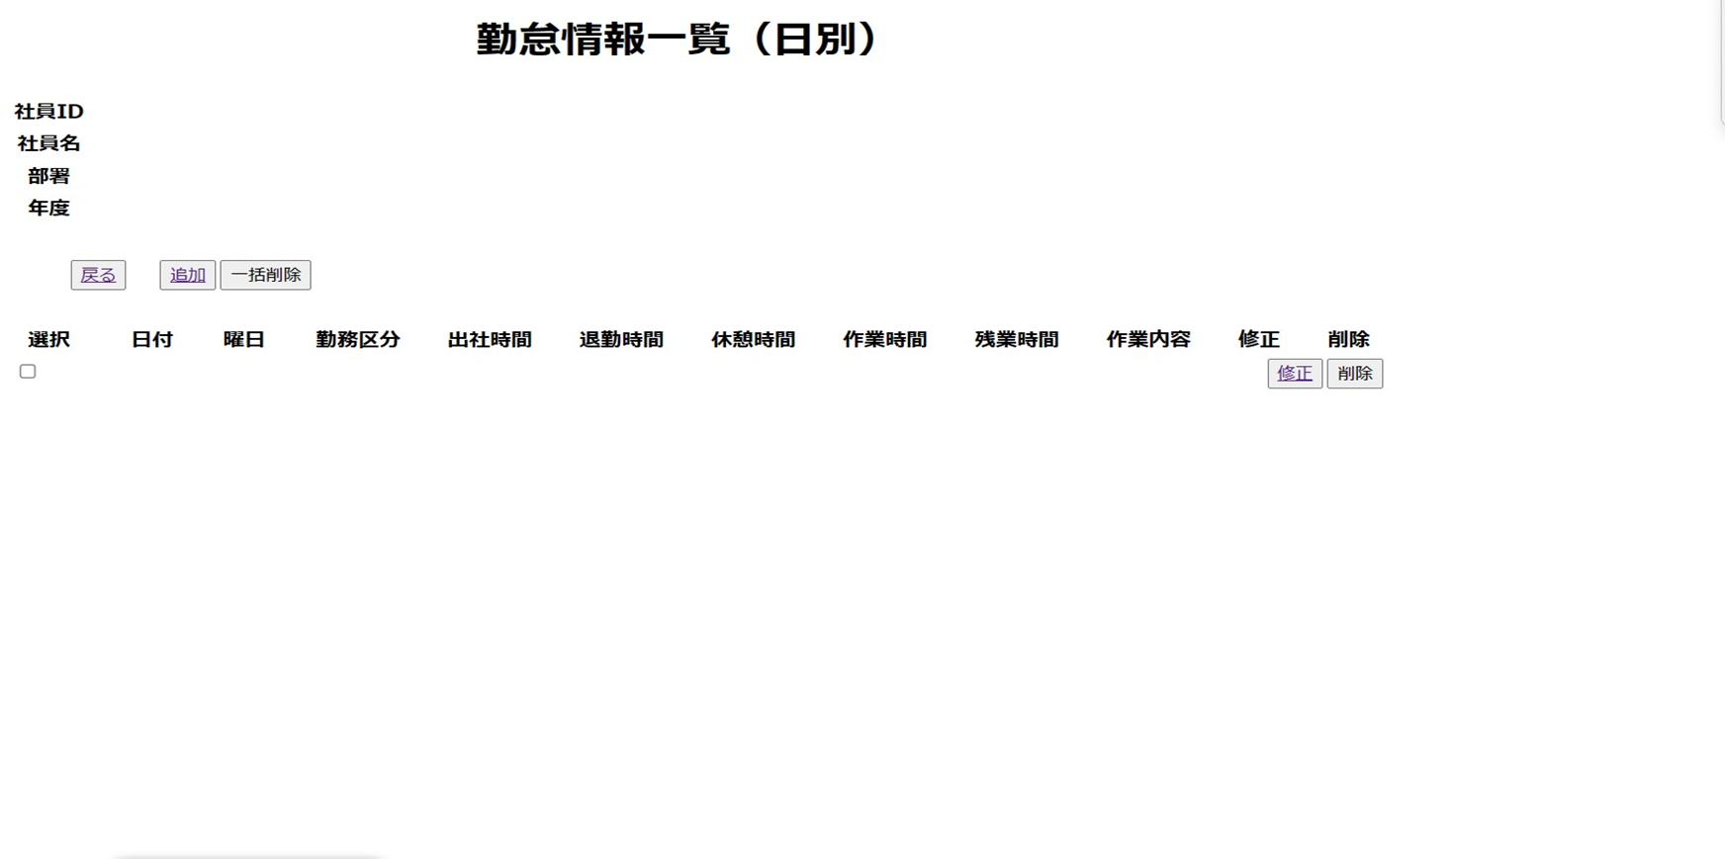

選択

勤怠情報一覧（月別）へ遷移

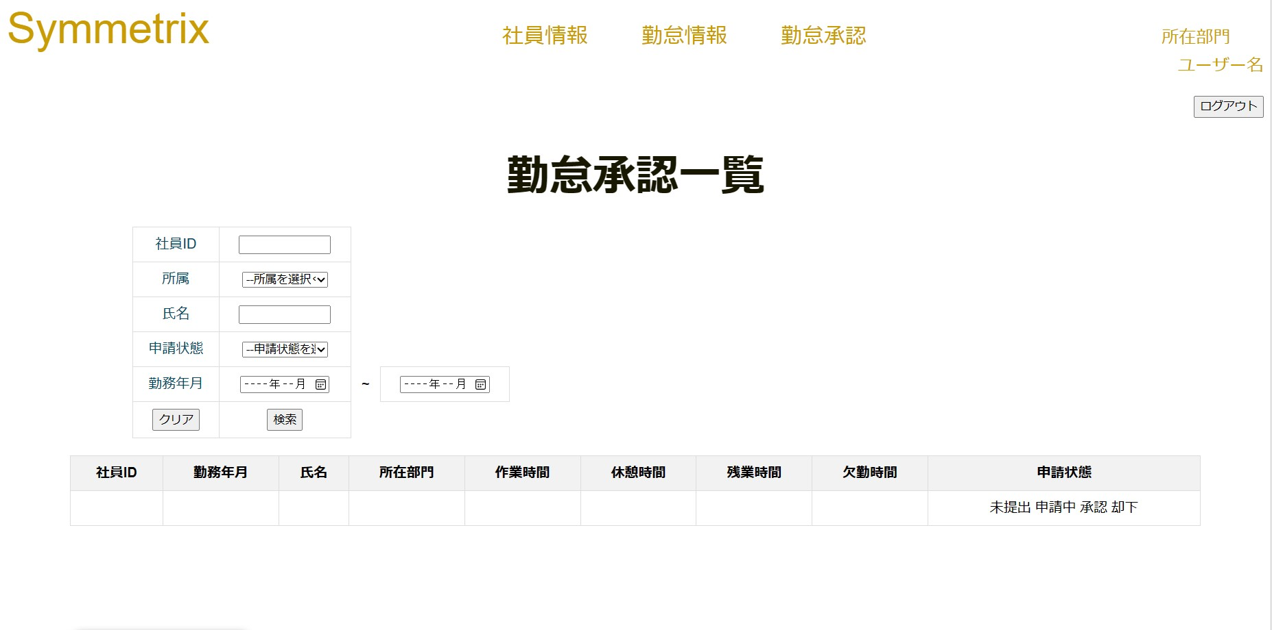

 | 3

ケース (境界値)
単体試験仕様書 |  | システムID | KS | 画面ID |  |  |  | KS001 |  |  |  |  | 作成者 |  | 長島凱斗 |  |  | 更新者
 |  | システム名称 | 勤怠システム | 画面名 |  |  |  | ログイン |  |  |  |  | 作成日 |  | 2023-06-20 |  |  | 更新日

チェック内容
チェックポイント
 |  |  |  |  | 1 | 2 | 3 | 4 | 5 | 6 | 7 | 8 | 9 | 10 | 11 | 12 | 13 | 14 | 15 | 16 | 17 | 18 | 19
チェック条件 | データベースから取得した情報の表示
 | 社員ID
 | 社員名
 | 部署
 | 年度
 | 日付
 | 曜日
 | 勤務区分
 | 出社時間
 | 退勤時間
 | 休憩時間
 | 作業時間
 | 作業内容

 | 他画面に遷移するボタン
 | 戻る
 | 追加
 | 修正

確認内容 | 選択ボタン |  |  |  | ○ |  |  |  | ○
 | 削除 |  |  |  |  | ○ | ○ | ○
 | 一括削除

実施結果
実施者
検証日
確認者
確認日

